C_IV_ASE2013_Teil 3_HH

Statistisches Amt
für Hamburg und Schleswig-Holstein

 |  |  | STATISTISCHE BERICHTE
 | Kennziffer: C IV - ASE 2013 HH, Teil 3 Eigentums- und Pachtverhältnisse

Eigentums- und Pachtverhältnisse
in Hamburg 2013
 |  | endgültiges Ergebnis der Agrarstrukturerhebung

 |  |  |  | Herausgegeben am: 15. März 2016

Abb. 1 (S.8)
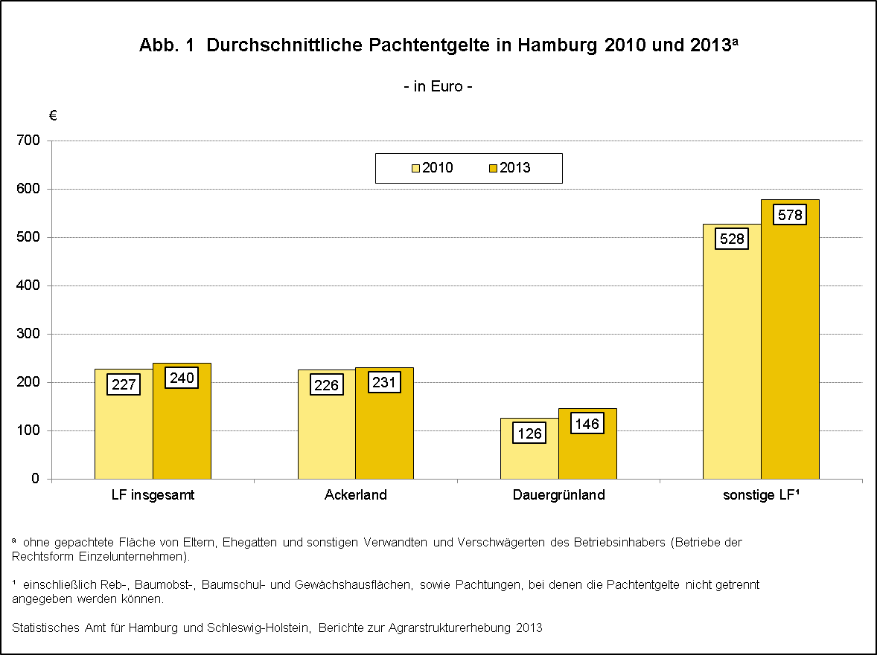

zurück zum Inhalt

Abb. 2 (S.9)
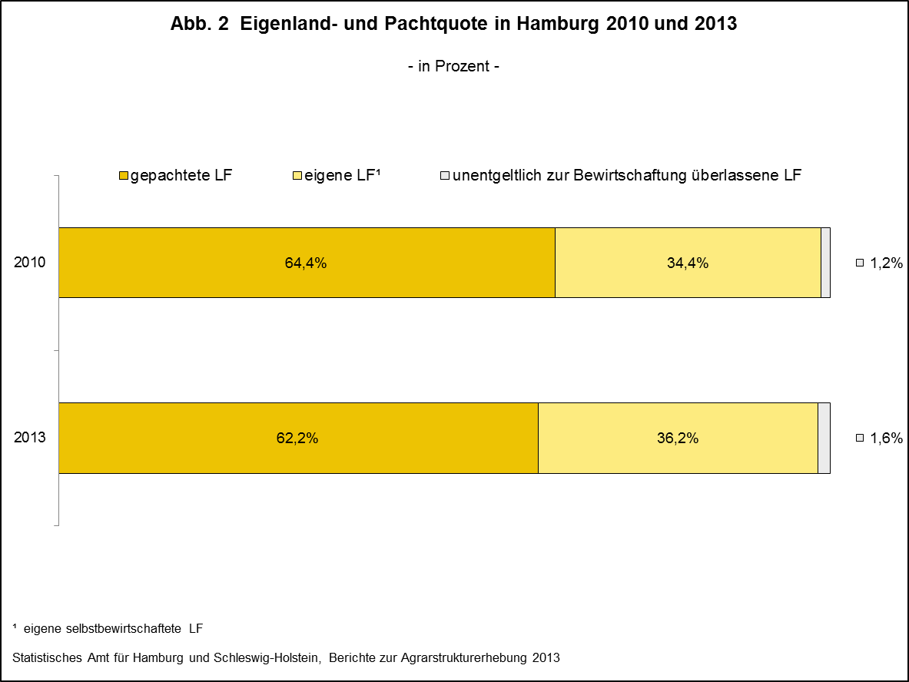

zurück zum Inhalt

Abb. 3 (S.15)
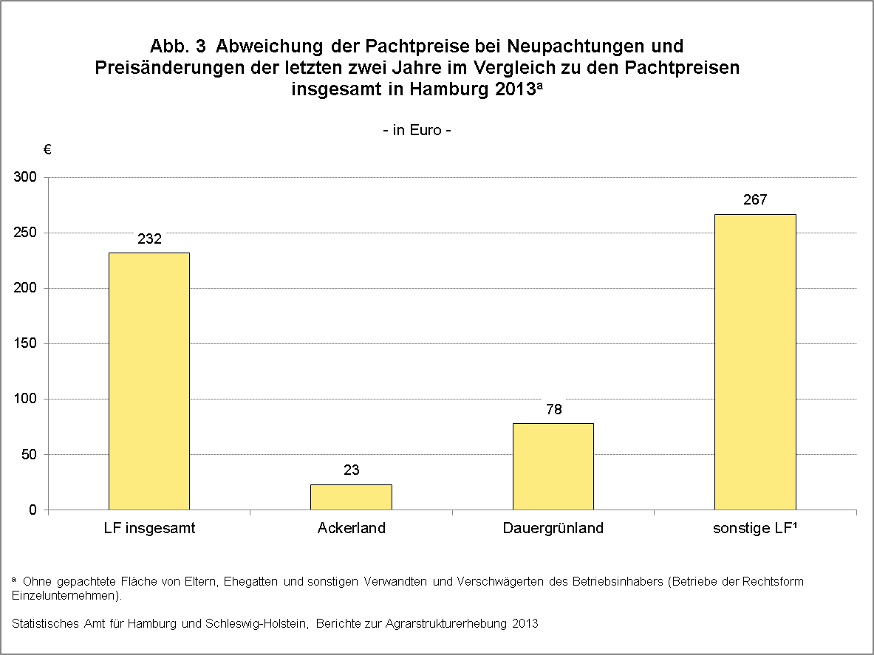

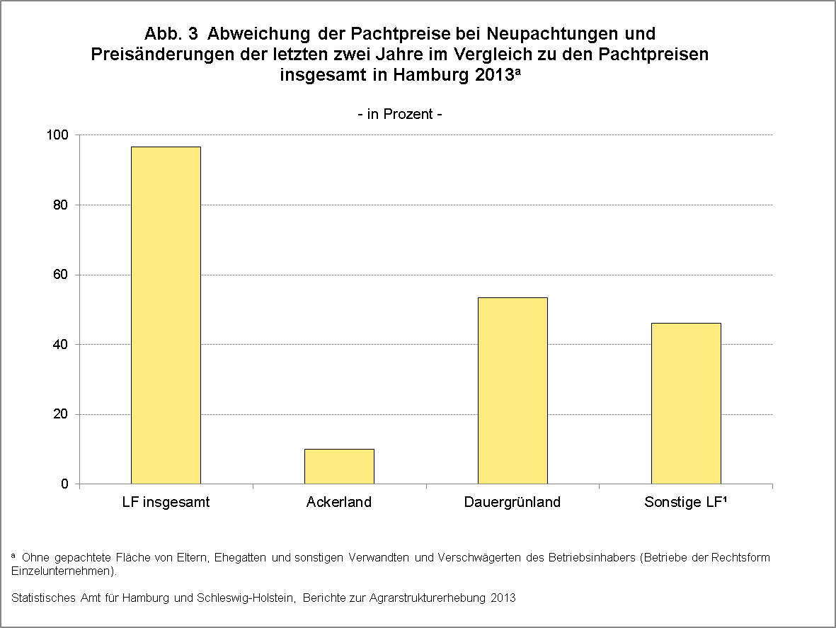

Zurück zum Inhalt

